P1
四日市税関支署管内（三重県） 貿易概況

【令和6年3月】 |  |  |  |  |  |  |  |  |  |  |  |  |  |  |  | （単位：百万円、％）
区 分 |  |  |  | 三 重 県 |  |  |  |  |  |  |  |  | 名古屋税関 |  | 全 国
 |  |  |  |  |  |  | 四日市港 |  |  |  | 津港
輸 出 額 |  |  |  | 94,715 |  |  | 94,715 |  |  |  | 1 |  | 2,222,888 |  | 9,469,597
 |  | 前年同期比 |  | 113.6 |  |  | 122.9 |  |  |  | 0.0 |  | 108.9 |  | 107.3
 |  | 全 国 比 |  | 1.0 |  |  | 1.0 |  |  |  | 0.0 |  | 23.5 |  | －
輸 入 額 |  |  |  | 202,314 |  |  | 198,837 |  |  |  | 3,476 |  | 1,078,950 |  | 9,103,130
 |  | 前年同期比 |  | 89.1 |  |  | 93.3 |  |  |  | 24.9 |  | 87.3 |  | 95.1
 |  | 全 国 比 |  | 2.2 |  |  | 2.2 |  |  |  | 0.0 |  | 11.9 |  | －
輸 出 入 額 |  |  |  | 297,029 |  |  | 293,552 |  |  |  | 3,477 |  | 3,301,838 |  | 18,572,726
 |  | 前年同期比 |  | 95.6 |  |  | 101.1 |  |  |  | 17.1 |  | 100.8 |  | 101.0
 |  | 全 国 比 |  | 1.6 |  |  | 1.6 |  |  |  | 0.0 |  | 17.8 |  | －
差引額（▲は輸入超過） |  |  |  | ▲ 107,598 |  |  | ▲ 104,123 |  |  |  | ▲ 3,476 |  | 1,143,938 |  | 366,467
 |  | 前年同期比 |  | 74.8 |  |  | 76.5 |  |  |  | 45.2 |  | 142.0 |  | －

【推移】 |  |  |  |  |  |  |  |  |  |  |  |  |  |  |  | （単位：百万円、％）
期 間 |  | 輸 出 額 |  |  | 輸 入 額 |  |  |  | 輸出入額 |  |  |  | 差引額(▲は輸入超過）
 |  | 金 額 |  | 前 年 同期比 | 金 額 |  |  | 前 年 同期比 | 金 額 |  |  | 前 年 同期比 | 金 額 |  |  | 前 年 同期比
令和元年 |  |  | 907,727 | 105.7 |  | 1,657,746 |  | 92.4 |  | 2,565,474 |  | 96.7 | ▲ 750,019 |  |  | 80.2
令和2年 |  |  | 772,291 | 85.1 |  | 1,146,308 |  | 69.1 |  | 1,918,599 |  | 74.8 | ▲ 374,018 |  |  | 49.9
令和3年 |  |  | 909,410 | 117.8 |  | 1,605,736 |  | 140.1 |  | 2,515,146 |  | 131.1 | ▲ 696,325 |  |  | 186.2
令和4年 |  |  | 1,103,426 | 121.3 |  | 2,648,890 |  | 165.0 |  | 3,752,315 |  | 149.2 | ▲ 1,545,464 |  |  | 221.9
令和5年 |  |  | 1,124,612 | 101.9 |  | 2,449,109 |  | 92.5 |  | 3,573,721 |  | 95.2 | ▲ 1,324,497 |  |  | 85.7
令和4年 | 上期 |  | 541,547 | 127.8 |  | 1,189,309 |  | 172.8 |  | 1,730,856 |  | 155.6 |  | ▲ 647,762 |  | 244.7
令和4年 | 下期 |  | 561,879 | 115.7 |  | 1,459,581 |  | 159.1 |  | 2,021,460 |  | 144.1 |  | ▲ 897,702 |  | 208.0
令和5年 | 上期 |  | 487,281 | 90.0 |  | 1,195,322 |  | 100.5 |  | 1,682,603 |  | 97.2 |  | ▲ 708,041 |  | 109.3
令和5年 | 下期 |  | 637,331 | 113.4 |  | 1,253,787 |  | 85.9 |  | 1,891,118 |  | 93.6 |  | ▲ 616,456 |  | 68.7
令和5年 | １月 |  | 78,744 | 94.2 |  | 218,736 |  | 134.3 |  | 297,480 |  | 120.7 |  | ▲ 139,992 |  | 176.4
 | ２月 |  | 73,321 | 84.8 |  | 210,537 |  | 108.2 |  | 283,858 |  | 101.0 |  | ▲ 137,215 |  | 126.9
 | ３月 |  | 83,371 | 88.7 |  | 227,169 |  | 130.4 |  | 310,540 |  | 115.8 |  | ▲ 143,798 |  | 179.2
 | ４月 |  | 77,548 | 86.4 |  | 202,494 |  | 88.7 |  | 280,042 |  | 88.1 |  | ▲ 124,946 |  | 90.2
 | ５月 |  | 79,520 | 84.7 |  | 163,845 |  | 76.1 |  | 243,366 |  | 78.7 |  | ▲ 84,325 |  | 69.5
 | ６月 |  | 94,776 | 101.0 |  | 172,541 |  | 80.6 |  | 267,317 |  | 86.8 |  | ▲ 77,765 |  | 64.7
 | ７月 |  | 93,744 | 97.4 |  | 166,528 |  | 71.2 |  | 260,272 |  | 78.8 |  | ▲ 72,784 |  | 52.8
 | ８月 |  | 96,089 | 106.4 |  | 193,925 |  | 64.9 |  | 290,014 |  | 74.6 |  | ▲ 97,836 |  | 47.0
 | ９月 |  | 105,098 | 101.1 |  | 198,699 |  | 74.1 |  | 303,797 |  | 81.7 |  | ▲ 93,602 |  | 57.1
 | 10月 |  | 127,165 | 127.2 |  | 210,447 |  | 94.6 |  | 337,612 |  | 104.7 |  | ▲ 83,282 |  | 68.1
 | 11月 |  | 104,306 | 117.7 |  | 238,818 |  | 119.3 |  | 343,124 |  | 118.8 |  | ▲ 134,512 |  | 120.5
 | 12月 |  | 110,930 | 134.0 |  | 245,369 |  | 103.8 |  | 356,299 |  | 111.7 |  | ▲ 134,439 |  | 87.6
令和6年 | １月 |  | 87,931 | 111.7 |  | 197,518 |  | 90.3 |  | 285,449 |  | 96.0 |  | ▲ 109,587 |  | 78.3
 | ２月 |  | 93,159 | 127.1 |  | 199,998 |  | 95.0 |  | 293,156 |  | 103.3 |  | ▲ 106,839 |  | 77.9
 | ３月 |  | 94,715 | 113.6 |  | 202,314 |  | 89.1 |  | 297,029 |  | 95.6 |  | ▲ 107,598 |  | 74.8
 | ４月
 | ５月
 | ６月
 | ７月
 | ８月
 | ９月
 | 10月
 | 11月
 | 12月
・令和4年以前：確定値
・令和5年：確々報値
・令和6年：輸出の2月分並びに輸入、輸出入及び差引の1月分以前は、確報値

【推移グラフ】
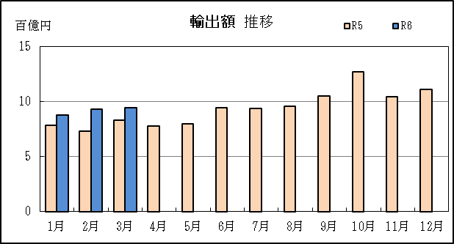
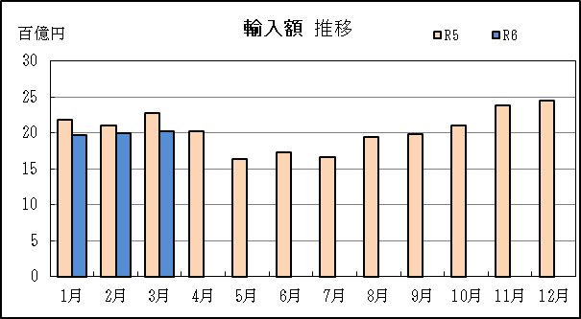

【グラフ作成用データ】

輸出 | 2022年 | 2023年 | 2024年 | 輸入 | 2022年 | 2023年 | 2024年
 | R4 | R5 | R6 |  | R4 | R5 | R6
1月 | 8 | 8 | 9 | 1月 | 16 | 22 | 20
2月 | 9 | 7 | 9 | 2月 | 19 | 21 | 20
3月 | 9 | 8 | 9 | 3月 | 17 | 23 | 20
4月 | 9 | 8 | #N/A | 4月 | 23 | 20 | #N/A
5月 | 9 | 8 | #N/A | 5月 | 22 | 16 | #N/A
6月 | 9 | 9 | #N/A | 6月 | 21 | 17 | #N/A
7月 | 10 | 9 | #N/A | 7月 | 23 | 17 | #N/A
8月 | 9 | 10 | #N/A | 8月 | 30 | 19 | #N/A
9月 | 10 | 11 | #N/A | 9月 | 27 | 20 | #N/A
10月 | 10 | 13 | #N/A | 10月 | 22 | 21 | #N/A
11月 | 9 | 10 | #N/A | 11月 | 20 | 24 | #N/A
12月 | 8 | 11 | #N/A | 12月 | 24 | 25 | #N/A

グラフ単位 |  |  |  | グラフ単位

P5
四日市港 貿易概況

【令和6年3月】 |  |  |  |  |  |  |  |  |  |  |  |  |  |  |  |  | （単位：百万円、％）
区 分 |  | 輸 出 額 |  |  |  | 輸 入 額 |  |  |  | 輸出入額 |  |  |  | 差引額(▲は輸入超過）
 |  | 前年同期比 |  | 管内比 |  | 前年同期比 |  | 管内比 |  | 前年同期比 |  | 管内比 |  | 前年同期比 |  | 管内比
四日市港 |  |  | 94,715 |  |  |  | 198,837 |  |  |  | 293,552 |  |  |  | ▲ 104,123
 |  | 122.9 |  | 4.3 |  | 93.3 |  | 18.4 |  | 101.1 |  | 8.9 |  | 76.5 |  | －
名古屋税関 管 内 |  |  | 2,222,888 |  |  |  | 1,078,950 |  |  |  | 3,301,838 |  |  |  | 1,143,938
 |  | 108.9 |  | － |  | 87.3 |  | － |  | 100.8 |  | － |  | 142.0 |  | －

【推移】 |  |  |  |  |  |  |  |  |  |  |  |  |  |  |  |  | （単位：百万円、％）
期 間 |  | 輸 出 額 |  |  |  | 輸 入 額 |  |  |  | 輸出入額 |  |  |  | 差引額(▲は輸入超過）
 |  | 金 額 |  |  | 前 年 同期比 | 金 額 |  |  | 前 年 同期比 | 金 額 |  |  | 前 年 同期比 | 金 額 |  |  | 前 年 同期比
令和元年 |  |  | 836,059 |  | 100.0 |  | 1,586,859 |  | 92.3 |  | 2,422,917 |  | 94.8 | ▲ 750,800 |  |  | 85.1
令和2年 |  |  | 725,204 |  | 86.7 |  | 1,075,265 |  | 67.8 |  | 1,800,469 |  | 74.3 | ▲ 350,061 |  |  | 46.6
令和3年 |  |  | 857,502 |  | 118.2 |  | 1,517,483 |  | 141.1 |  | 2,374,986 |  | 131.9 | ▲ 659,981 |  |  | 188.5
令和4年 |  |  | 1,053,981 |  | 122.9 |  | 2,515,193 |  | 165.7 |  | 3,569,173 |  | 150.3 | ▲ 1,461,212 |  |  | 221.4
令和5年 |  |  | 1,075,841 |  | 102.1 |  | 2,306,276 |  | 91.7 |  | 3,382,118 |  | 94.8 | ▲ 1,230,435 |  |  | 84.2
令和4年 | 上期 |  | 518,971 |  | 131.7 |  | 1,129,883 |  | 174.1 |  | 1,648,853 |  | 158.1 |  | ▲ 610,912 |  | 239.4
令和4年 | 下期 |  | 535,010 |  | 115.4 |  | 1,385,310 |  | 159.5 |  | 1,920,320 |  | 144.2 |  | ▲ 850,300 |  | 210.0
令和5年 | 上期 |  | 461,712 |  | 89.0 |  | 1,119,275 |  | 99.1 |  | 1,580,987 |  | 95.9 |  | ▲ 657,563 |  | 107.6
令和5年 | 下期 |  | 614,130 |  | 114.8 |  | 1,187,001 |  | 85.7 |  | 1,801,131 |  | 93.8 |  | ▲ 572,872 |  | 67.4
令和5年 | １月 |  | 72,523 |  | 90.5 |  | 206,279 |  | 133.6 |  | 278,802 |  | 118.8 |  | ▲ 133,757 |  | 180.1
 | ２月 |  | 73,252 |  | 88.1 |  | 196,143 |  | 104.8 |  | 269,395 |  | 99.7 |  | ▲ 122,891 |  | 118.2
 | ３月 |  | 77,072 |  | 85.3 |  | 213,180 |  | 126.3 |  | 290,252 |  | 112.0 |  | ▲ 136,108 |  | 173.6
 | ４月 |  | 71,247 |  | 86.8 |  | 190,230 |  | 87.5 |  | 261,477 |  | 87.3 |  | ▲ 118,982 |  | 88.0
 | ５月 |  | 79,518 |  | 89.0 |  | 152,458 |  | 75.5 |  | 231,976 |  | 79.6 |  | ▲ 72,940 |  | 64.7
 | ６月 |  | 88,100 |  | 93.9 |  | 160,985 |  | 80.4 |  | 249,084 |  | 84.7 |  | ▲ 72,885 |  | 68.5
 | ７月 |  | 88,650 |  | 92.1 |  | 157,520 |  | 71.1 |  | 246,171 |  | 77.4 |  | ▲ 68,870 |  | 54.9
 | ８月 |  | 87,806 |  | 104.7 |  | 182,827 |  | 63.6 |  | 270,634 |  | 72.9 |  | ▲ 95,021 |  | 46.7
 | ９月 |  | 104,295 |  | 100.3 |  | 187,829 |  | 73.9 |  | 292,124 |  | 81.6 |  | ▲ 83,534 |  | 55.7
 | 10月 |  | 118,193 |  | 126.9 |  | 196,473 |  | 94.2 |  | 314,667 |  | 104.3 |  | ▲ 78,280 |  | 67.8
 | 11月 |  | 104,255 |  | 128.0 |  | 227,042 |  | 118.7 |  | 331,297 |  | 121.5 |  | ▲ 122,787 |  | 111.8
 | 12月 |  | 110,930 |  | 145.5 |  | 235,309 |  | 105.8 |  | 346,239 |  | 115.9 |  | ▲ 124,379 |  | 85.1
令和6年 | １月 |  | 87,922 |  | 121.2 |  | 188,358 |  | 91.3 |  | 276,279 |  | 99.1 |  | ▲ 100,436 |  | 75.1
 | ２月 |  | 93,114 |  | 127.1 |  | 189,801 |  | 96.8 |  | 282,914 |  | 105.0 |  | ▲ 96,687 |  | 78.7
 | ３月 |  | 94,715 |  | 122.9 |  | 198,837 |  | 93.3 |  | 293,552 |  | 101.1 |  | ▲ 104,123 |  | 76.5
 | ４月
 | ５月
 | ６月
 | ７月
 | ８月
 | ９月
 | 10月
 | 11月
 | 12月
・令和4年以前：確定値
・令和5年：確々報値
・令和6年：輸出の2月分並びに輸入、輸出入及び差引の1月分以前は、確報値
・管内比とは、四日市港が名古屋税関管内に占める割合

【推移グラフ】
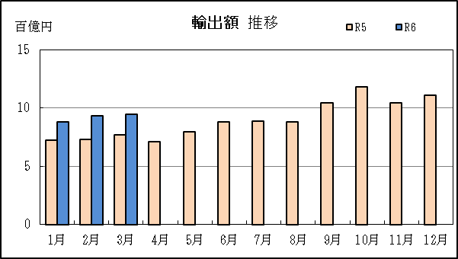
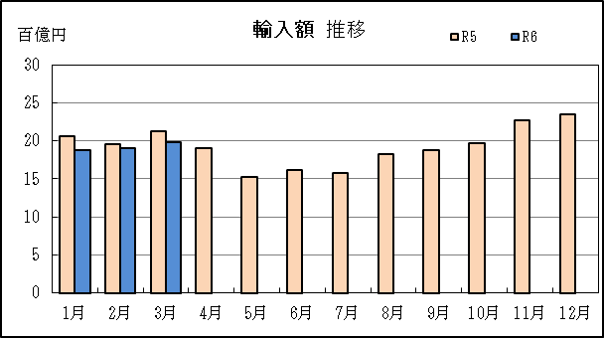

【グラフ作成用データ】

輸出 | 2022年 | 2023年 | 2024年 |  | 輸入 | 2022年 | 2023年 | 2024年
 | R4 | R5 | R6 |  |  | R4 | R5 | R6
1月 | 8 | 7 | 9 |  | 1月 | 15 | 21 | 19
2月 | 8 | 7 | 9 |  | 2月 | 19 | 20 | 19
3月 | 9 | 8 | 9 |  | 3月 | 17 | 21 | 20
4月 | 8 | 7 | #N/A |  | 4月 | 22 | 19 | #N/A
5月 | 9 | 8 | #N/A |  | 5月 | 20 | 15 | #N/A
6月 | 9 | 9 | #N/A |  | 6月 | 20 | 16 | #N/A
7月 | 10 | 9 | #N/A |  | 7月 | 22 | 16 | #N/A
8月 | 8 | 9 | #N/A |  | 8月 | 29 | 18 | #N/A
9月 | 10 | 10 | #N/A |  | 9月 | 25 | 19 | #N/A
10月 | 9 | 12 | #N/A |  | 10月 | 21 | 20 | #N/A
11月 | 8 | 10 | #N/A |  | 11月 | 19 | 23 | #N/A
12月 | 8 | 11 | #N/A |  | 12月 | 22 | 24 | #N/A

グラフ単位 |  |  |  |  | グラフ単位
百億円 | 兆円 |  |  |  | 百億円 | 兆円
10000000 | 千億円 |  |  |  | 10000000 | 千億円

P9
津港 貿易概況

【令和6年3月】 |  |  |  |  |  |  |  |  |  |  |  |  |  |  |  |  | （単位：百万円、％）
区 分 |  | 輸 出 額 |  |  |  | 輸 入 額 |  |  |  | 輸出入額 |  |  |  | 差引額(▲は輸入超過）
 |  | 前年同期比 |  | 管内比 |  | 前年同期比 |  | 管内比 |  | 前年同期比 |  | 管内比 |  | 前年同期比 |  | 管内比
津港 |  |  | 1 |  |  |  | 3,476 |  |  |  | 3,477 |  |  |  | ▲ 3,476
 |  | 0.0 |  | 0.0 |  | 24.9 |  | 0.3 |  | 17.1 |  | 0.1 |  | 45.2 |  | －
名古屋税関 管 内 |  |  | 2,222,888 |  |  |  | 1,078,950 |  |  |  | 3,301,838 |  |  |  | 1,143,938
 |  | 108.9 |  | － |  | 87.3 |  | － |  | 100.8 |  | － |  | 142.0 |  | －

【推移】 |  |  |  |  |  |  |  |  |  |  |  |  |  |  |  |  | （単位：百万円、％）
期 間 |  | 輸 出 額 |  |  |  | 輸 入 額 |  |  |  | 輸出入額 |  |  |  | 差引額(▲は輸入超過）
 |  | 金 額 |  |  | 前 年 同期比 | 金 額 |  |  | 前 年 同期比 | 金 額 |  |  | 前 年 同期比 | 金 額 |  |  | 前 年 同期比
令和元年 |  |  | 71,668 |  | 318.3 |  | 70,888 |  | 94.5 |  | 142,556 |  | 146.2 |  | 781 |  | －
令和2年 |  |  | 47,087 |  | 65.7 |  | 71,043 |  | 100.2 |  | 118,130 |  | 82.9 |  | ▲ 23,956 |  | －
令和3年 |  |  | 51,908 |  | 110.2 |  | 88,252 |  | 124.2 |  | 140,160 |  | 118.6 |  | ▲ 36,345 |  | 151.7
令和4年 |  |  | 49,445 |  | 95.3 |  | 133,697 |  | 151.5 |  | 183,142 |  | 130.7 |  | ▲ 84,252 |  | 231.8
令和5年 |  |  | 48,770 |  | 98.6 |  | 142,832 |  | 106.8 |  | 191,603 |  | 104.6 |  | ▲ 94,062 |  | 111.6
令和4年 | 上期 |  | 22,576 |  | 75.9 |  | 59,426 |  | 151.3 |  | 82,003 |  | 118.8 |  | ▲ 36,850 |  | 387.0
令和4年 | 下期 |  | 26,869 |  | 121.3 |  | 74,271 |  | 151.6 |  | 101,140 |  | 142.2 |  | ▲ 47,402 |  | 176.7
令和5年 | 上期 |  | 25,569 |  | 113.3 |  | 76,047 |  | 128.0 |  | 101,616 |  | 123.9 |  | ▲ 50,478 |  | 137.0
令和5年 | 下期 |  | 23,201 |  | 86.3 |  | 66,786 |  | 89.9 |  | 89,987 |  | 89.0 |  | ▲ 43,584 |  | 91.9
令和5年 | １月 |  | 6,221 |  | 182.4 |  | 12,457 |  | 146.8 |  | 18,678 |  | 157.0 |  | ▲ 6,236 |  | 122.8
 | ２月 |  | 70 |  | 2.1 |  | 14,394 |  | 192.2 |  | 14,463 |  | 133.3 |  | ▲ 14,324 |  | 346.6
 | ３月 |  | 6,299 |  | 174.9 |  | 13,989 |  | 256.4 |  | 20,288 |  | 224.0 |  | ▲ 7,691 |  | 414.9
 | ４月 |  | 6,301 |  | 82.0 |  | 12,264 |  | 112.2 |  | 18,565 |  | 99.8 |  | ▲ 5,963 |  | 183.5
 | ５月 |  | 2 |  | 0.0 |  | 11,387 |  | 86.4 |  | 11,389 |  | 64.3 |  | ▲ 11,385 |  | 131.5
 | ６月 |  | 6,677 |  | 全増 |  | 11,556 |  | 83.3 |  | 18,233 |  | 131.4 |  | ▲ 4,880 |  | 35.2
 | ７月 |  | 5,093 |  | 全増 |  | 9,007 |  | 72.8 |  | 14,101 |  | 113.9 |  | ▲ 3,914 |  | 31.6
 | ８月 |  | 8,282 |  | 129.8 |  | 11,098 |  | 97.9 |  | 19,380 |  | 109.4 |  | ▲ 2,816 |  | 56.8
 | ９月 |  | 803 |  | 全増 |  | 10,870 |  | 77.8 |  | 11,674 |  | 83.5 |  | ▲ 10,067 |  | 72.0
 | 10月 |  | 8,971 |  | 131.8 |  | 13,974 |  | 101.8 |  | 22,945 |  | 111.7 |  | ▲ 5,003 |  | 72.2
 | 11月 |  | 51 |  | 0.7 |  | 11,776 |  | 131.5 |  | 11,827 |  | 73.4 |  | ▲ 11,725 |  | 653.9
 | 12月 |  | － |  | 全減 |  | 10,060 |  | 72.4 |  | 10,060 |  | 49.3 |  | ▲ 10,060 |  | 136.4
令和6年 | １月 |  | 9 |  | 0.1 |  | 9,160 |  | 73.5 |  | 9,169 |  | 49.1 |  | ▲ 9,151 |  | 146.8
 | ２月 |  | 45 |  | 64.7 |  | 10,197 |  | 70.8 |  | 10,242 |  | 70.8 |  | ▲ 10,152 |  | 70.9
 | ３月 |  | 1 |  | 0.0 |  | 3,476 |  | 24.9 |  | 3,477 |  | 17.1 |  | ▲ 3,476 |  | 45.2
 | ４月
 | ５月
 | ６月
 | ７月
 | ８月
 | ９月
 | 10月
 | 11月
 | 12月
・令和4年以前：確定値
・令和5年：確々報値
・令和6年：輸出の2月分並びに輸入、輸出入及び差引の1月分以前は、確報値
・管内比とは、津港が名古屋税関管内に占める割合

【推移グラフ】
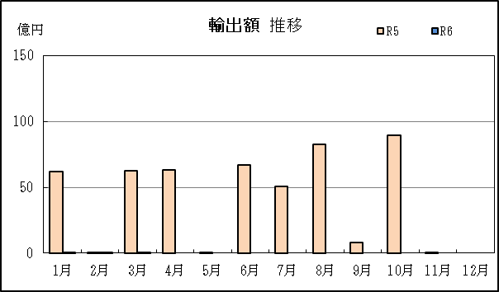
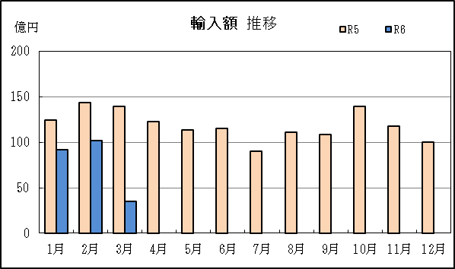

【グラフ作成用データ】

輸出 | 2022年 | 2023年 | 2024年 |  | 輸入 | 2022年 | 2023年 | 2024年
 | R4 | R5 | R6 |  |  | R4 | R5 | R6
1月 | 34 | 62 | 0 |  | 1月 | 85 | 125 | 92
2月 | 34 | 1 | 0 |  | 2月 | 75 | 144 | 102
3月 | 36 | 63 | 0 |  | 3月 | 55 | 140 | 35
4月 | 77 | 63 | #N/A |  | 4月 | 109 | 123 | #N/A
5月 | 45 | 0 | #N/A |  | 5月 | 132 | 114 | #N/A
6月 | 0 | 67 | #N/A |  | 6月 | 139 | 116 | #N/A
7月 | 0 | 51 | #N/A |  | 7月 | 124 | 90 | #N/A
8月 | 64 | 83 | #N/A |  | 8月 | 113 | 111 | #N/A
9月 | 0 | 8 | #N/A |  | 9月 | 140 | 109 | #N/A
10月 | 68 | 90 | #N/A |  | 10月 | 137 | 140 | #N/A
11月 | 72 | 1 | #N/A |  | 11月 | 90 | 118 | #N/A
12月 | 65 | 0 | #N/A |  | 12月 | 139 | 101 | #N/A

グラフ単位 |  |  |  |  | グラフ単位
億円 | 兆円 |  |  |  | 億円 | 兆円
100000 | 千億円 |  |  |  | 100000 | 千億円

